Sheet1
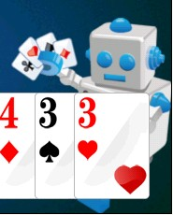
名称 | 尺寸（像素） | 数量 | 描述 | 参考图
联网斗地主主LOGO | 400*400 | 1 | 用于游戏封面，大小王牌面，最好设计一个地主形象
头像 | 50*50 | 3 | 男，女，地主头像各一个
计时器 | 80*80以内 | 1 | 一个表内有数字，数字会倒计时
图标 | 50*50 | 4 | 斗地主，个人，好友，充值四个图标
表情动画 | 50*50 | 4 | 得意，流泪，烧香，流汗。参考后图
牌数字 | 50*50 | 13
红桃梅花方片黑桃 | 50*50 | 4
胜利动画 | 100*100 | 2 | 地主胜利；农民胜利用于牌局结束后播放
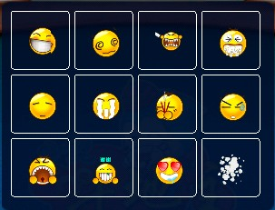
炸弹动画 | 100*100 | 1 | 用于游戏中出炸弹效果
机器人 |  | 1 | 托管出牌的机器人，优先级低
UI界面 | 800*480 | 若干 | 参见PR文件

